Лист 1
Прайс-лист
МИР ПРЯЖИ

В валюте: руб. (курс 1).
Цены указаны на 07.08.2020

№ | Номенклатура/ Характеристика номенклатуры | Описание | Изображение | Артикул | Цена | Ед. | Остаток | Ссылка на сайт
 | Бутылочка декоративная стеклянная, 24*30мм, 4 шт/упак 3AS-174 | Бутылочка декоративная стеклянная, 24*30мм, 4 шт/упак 3AS-174 | 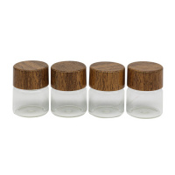 | 7724004 | 92.65 |  |  | Изображение
 | Бутылочка декоративная стеклянная, 24*30мм, 4 шт/упак 3AS-174 |  |  |  | 92.65 | упак | 25 | Изображение
 | Бутылочка декоративная стеклянная, 24*30мм, 4 шт/упак 3AS-173 | Бутылочка декоративная стеклянная, 24*30мм, 4 шт/упак 3AS-173 | 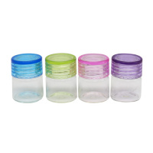 | 7724003 | 78.06 |  |  | Изображение
 | Бутылочка декоративная стеклянная, 24*30мм, 4 шт/упак 3AS-173 |  |  |  | 78.06 | упак | 6 | Изображение
 | Стеклянные бутылочки с пробкой "Астра" SN2034-1038 1,5 мл, 20мм *25мм, 3шт/упак | Стеклянные бутылочки с пробкой "Астра" SN2034-1038 1,5 мл, 20мм *25мм, 3шт/упак | 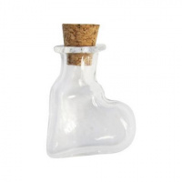 | 7718436 | 93.16 |  |  | Изображение
 | Стеклянные бутылочки с пробкой "Астра" SN2034-1038 1,5 мл, 20мм *25мм, 3шт/упак |  |  |  | 93.16 | упак | 40 | Изображение

